UI
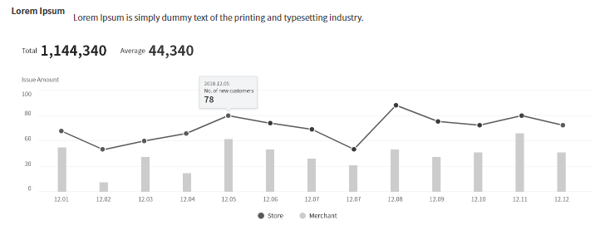
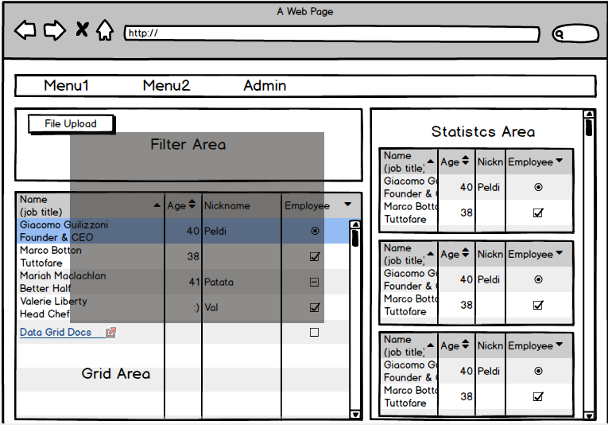
기본 설계 1차 | 3/10 버전 |  | 사내UI표준
 |  |  | http://uidev.sdsdevplatform.io/portal/#/catalog/Vue/About/Vue

 |  |  | 개발순서
 |  | 1 | router 구성
 |  | 2 | 각 화면 template구성
 |  | 3 | 데이터 연계 설계
 |  | 4 | 각 화면 Component 구성

전체 App.vue
2안 | 03/30 버전
GNB.vue
Main.vue
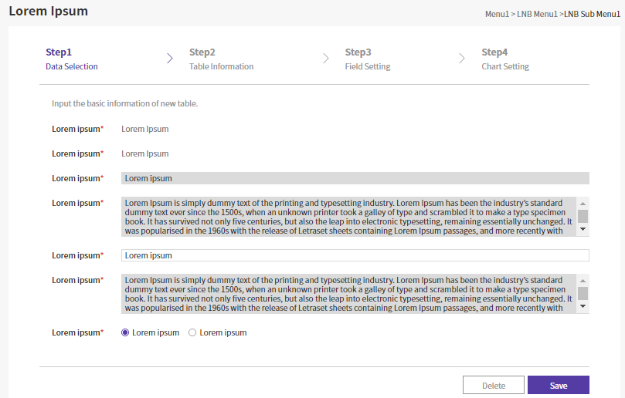
Search.vue

Init.vue - Modal

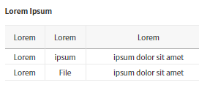
Statisctics.vue

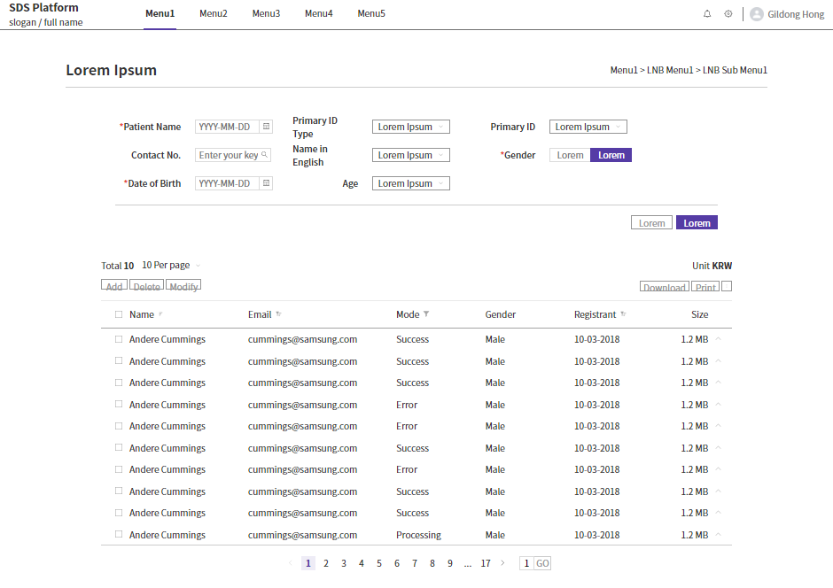
Gridtable.vue

 |  |  |  | * 비교페이지 - 시간대
 |  |  |  | * 메인페이지 변경
 |  |  |  | * 룰 적용
 |  |  |  | * 기존 프로젝트 저장 | => | 불러오기 | 테이블 별도 생성
 |  |  |  | * 프로젝트별 테이블 생성?

Analysis.vue
Notice.vue / Warning 영역
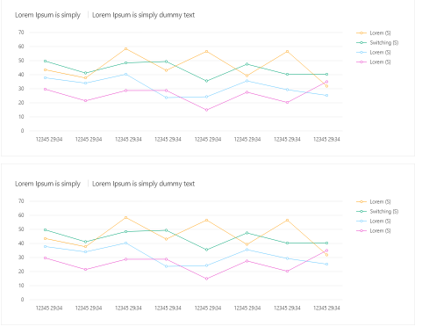

Graph.vue

UI_0401피드백
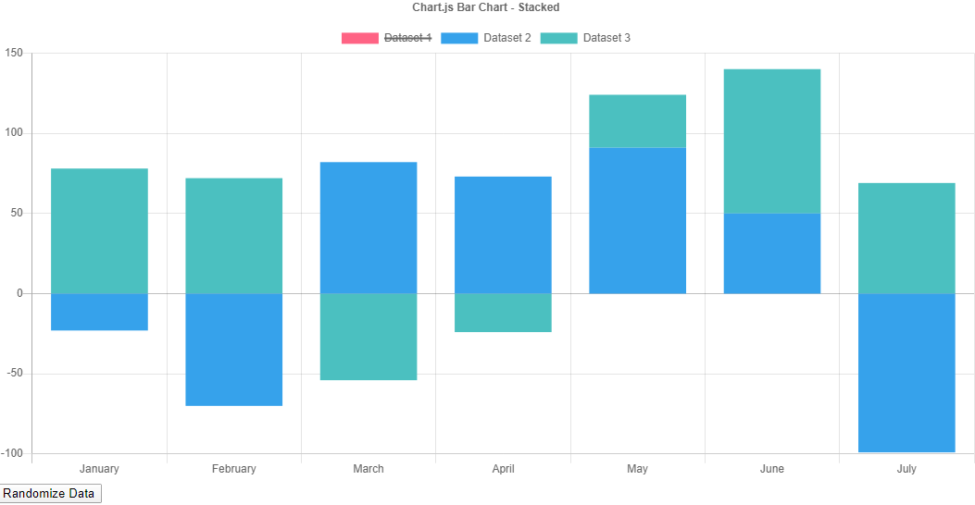
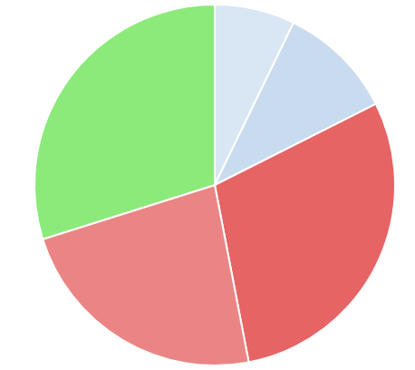
무엇이 이상한지 한눈에 볼 수 있도록 ... 만들자
개발순서
router 구성 |  | TODO
각 화면 template구성 |  | 1. 공통 CSS 파일 별도로 만들고 link 형태로 만들 것
데이터 연계 설계 |  | 2. layout 하위에 종류별 folder 생성할 것 - 예 : chart_bar, chart_line 그리고 Data를 재사용할 수 있도록
각 화면 Component 구성
전체 App.vue
3안 | 04/01 버전
GNB.vue
Init.vue - Modal (불러오기 필요)
Analysis.vue촘ㄳ
Info.vue
Notice.vue / Warning 영역
* 로그 분석관련 기본정보
- 사이트명(프로젝트명), 시간, 선택정보(파일포맷, 파일명 등)
* 특이사항(Warning or Suspect)
- 사이트명(프로젝트명), 시간, 선택정보(파일포맷, 파일명 등)

Async 처리

Search.vue

Statisctics.vue

Graph-모양.vue

 |  |  | 변경사항
 |  |  | * 비교페이지 - 시간대 |  | 별도 페이지 작성필요
 |  |  | * 메인페이지 변경
 |  |  | * 룰 적용 | 만들기부터
 |  |  | * 기존 프로젝트 저장 |  | => | 불러오기 | 테이블 별도 생성

GNB.vue
GNB.vue

Detail.vue
Compare.vue
Search.vue

Search.vue
Search.vue

Gridtable.vue

Graph-모양.vue

UI_Initialization
Init.vue

 |  |  | STEP1 | STEP2 | STEP3
 |  |  | 기존 Project 로딩 | 추가 가능 |  | 현재 Session관련
 |  |  | 신규 Project 생성 | 로그파일 선택 | 로그포맷 설정 | 상태 보여주기
 |  |  |  |  | 로딩 데이터범위 설정
 |  |  |  |  | - 전체 '- From일시 ~ To일시

 |  | 기본 화면 | 현재 정보

 |  | Step1
 |  |  | Project | New | Exist
 |  | New | project_name
click
logmaster 생성
 |  |  | project_description
 |  |  |  |  | Cancel | Next(Step2)

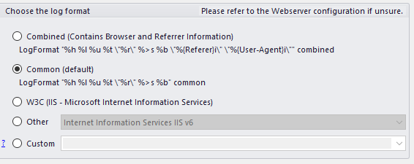
click
logmaster 생성
 |  | Exist | project_name | project_description | uploader | created
 |  |  | ROW 선택 후 OK : Loading |  |  |  | Vuex - State
 |  |  |  |  |  |  | 검색정보 | fromDate | YYYYMMDD
 |  |  |  |  | OK | Add(Step2) |  | toDate | YYYYMMDD
project id 받아야 한다.
 |  |  |  |  |  |  |  | fromTime | HHMMSS
 |  | Step2 |  |  |  |  |  | toTime | HHMMSS
 |  |  | file | 버튼 | file size (자동계산) |  |  | fromTimeTaken
 |  |  | file format | DropBox |  |  |  | toTimeTaken
 |  |  |  | 기본선택 |  |  |  | condition | I, R, E, U, S (위 1~5)
 |  |  |  | Custom |  |  |  | searchKeyword | 검색문자열
 |  |  | data range | 전체 |  |  | 공통정보 | projectName
click
logfile 생성
 |  |  |  | From 일시~ To 일시 |  |  |  | fileNames
 | file upload부분 |  |  |  | Prev(Step1) | Next(Step3) |  | logFormat
1 | Single File
2 | Multi File | Step3 | 최종확인
2 | Editable |  | New/Exist
https://serversideup.net/uploading-files-vuejs-axios/ |  |  | project_name
 |  |  | project_description
 |  |  | file
 |  |  | file format
click
logdetail 생성
 |  |  | data range
 |  |  |  |  | Prev(Step2) | OK

UI_Detail
Authorization

Log Details - 로그 분석 프로젝트명
 |  |  |  |  |  |  |  |  |  | Date | 연,월,일,시, 분, 초 | 기간별 검색(From, To)
 |  |  |  |  |  |  |  | I | 1 | IP | IP 검색 | Regular Expression 검색
 |  |  |  |  |  |  |  | R | 2 | Request | Request 검색
Date/Time
 |  |  |  |  |  |  |  | E | 3 | Referrer | Referrer 검색
 |  |  |  |  |  |  |  | U | 4 | UserAgent | UserAgent검색
Condition
 |  |  |  |  |  |  |  | S | 5 | Status | Http 코드 검색
Timetaken
Initialize / Search
 |  |  |  |  |  |  |  |  |  | TimeTaken | TimeTaken 검색 | 범위 검색(From, To) | 단위 고려 : ms, s

Gridtable |  |  |  |  |  |  |  |  |  | Vuex - State
 |  |  |  |  |  |  |  |  |  | 검색정보 | fromDate | YYYYMMDD
Date | Time | IP | Request | Referrer | UserAgent | Status | TimeTaken |  |  |  | toDate | YYYYMMDD
TODO : Row 클릭시 상세페이지 로딩필요(로그 전체 확인)
 |  |  |  |  |  |  |  |  |  |  | fromTime | HHMMSS
 |  |  |  |  |  |  |  |  |  |  | toTime | HHMMSS
 |  |  |  |  |  |  |  |  |  |  | fromTimeTaken
 |  |  |  |  |  |  |  |  |  |  | toTimeTaken
 |  |  |  |  |  |  |  |  |  |  | condition | I, R, E, U, S (위 1~5)
 |  |  |  |  |  |  |  |  |  |  | searchKeyword | 검색문자열
 |  |  |  |  |  |  |  |  |  | 공통정보 | projectName
 |  |  |  |  |  |  |  |  |  |  | fileNames
 |  |  |  |  |  |  |  |  |  |  | logFormat

UI_LogFormat
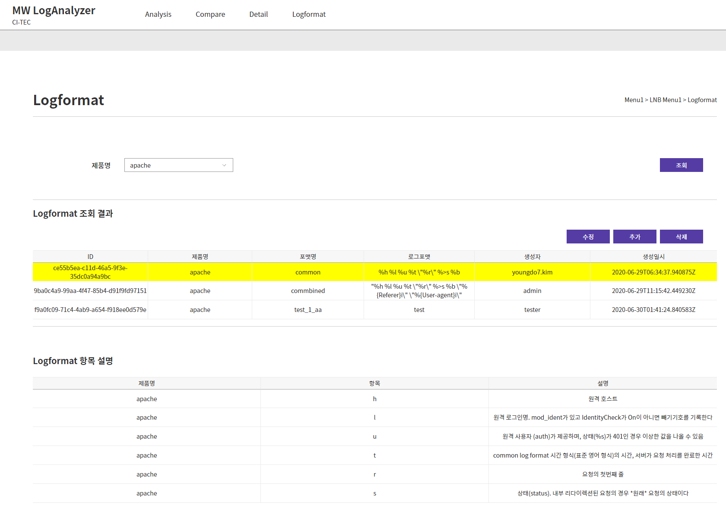
Logformat.vue

LogformatSearch.vue

제품명 조건 로그포맷 조회

LogformatResult.vue

수정/추가 버튼 클릭 시 입력 팝업 생성
수정/삭제는 확인 팝업
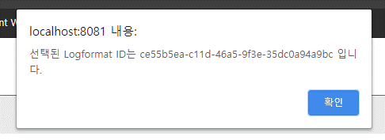
수정 시
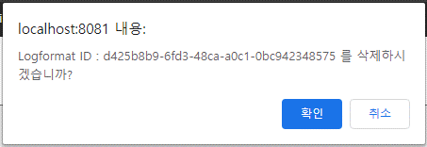
삭제 시

LogformatDetail.vue

조회결과 클릭 시 해당 제품 로그포맷 설명 출력

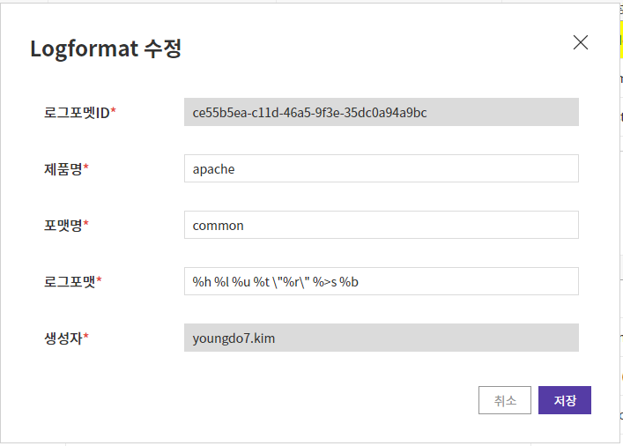
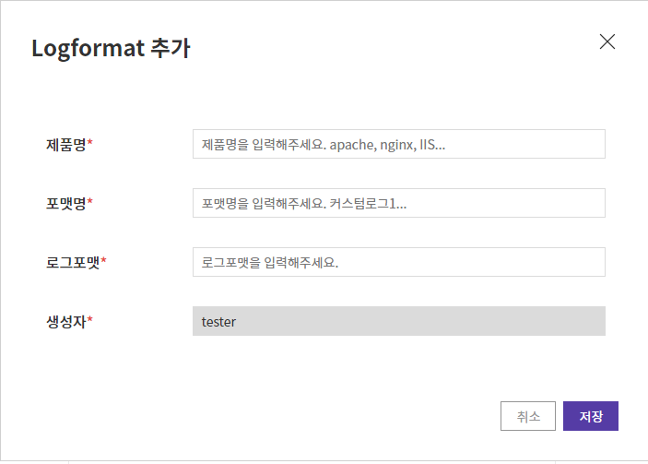
UpdateLogformatForm.vue - Modal
AddLogformatForm.vue - Modal

아키텍처
3/10 버전
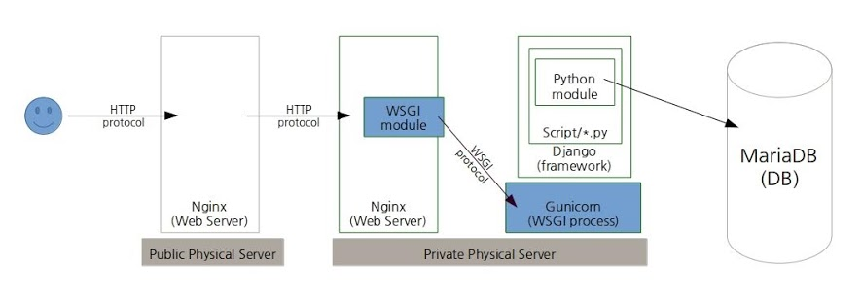
On Single Container?
Postgresql

In Production?

기능요건_0401피드백
